Sheet1 (2)
RC40 包装作业指导书-不充磁不镭雕系列 (05486/05487/05489/05503/05520/05521/05522/05523/ 05525/05528/05529/05531/05532/06373/06375) |  |  | 文件编号 File Number | 发行日期 Release Date | 版本号 Version | 页次 Page

 |  |  | MP-WI-T-05-1268 | 2025-12-10 | A/2 | 1/2

发货ADV明安
PIC1
内标签
纸盒标签
RoHS-Confrom标签
外箱标签/客户代码标签
步骤 Steps | 作业要点 Operating points | 工装/设备 Fixture/Equipment | 图示 Picture
一、包装 | 1.1 检查已抽好真空的产品是否漏气； 1.2 在袋子表面贴上内标签（如 PIC1）； 1.3 将产品装入纸盒，两包之间用泡棉隔开(2包/盒)（如 PIC2），并用胶带封口； 1.4 将泡沫箱如图所示装入纸箱内,纸盒侧面朝上装入泡沫箱内(8盒/箱)，并贴上纸盒标签（如 PIC3）；具体数量见“每箱数量对照表”； 1.5 盖上箱盖，并贴上“外箱标签/客户代码标签”，“RoHS-Conform”标签（如 PIC4）； 注：各客户标签不同，注意不要贴错，标签信息内容详见《RE13产品标贴说明》； | 泡棉 (100X90X3) 纸盒 (120X100X53) 8孔泡沫盒 小号空运箱 (350X265X140) | 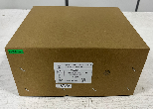 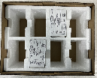 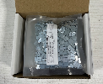 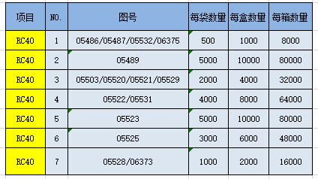

PIC2
PIC4
PIC3

每箱数量对照表
密
未经许可严禁
拷贝与外传
受 A 控
分发号No:
控制点 | 1.数量要正确，尾数以实际为准；

安全防护

编制：高威 审核： 会签（品质： 制造： ） 批准：

RC40 包装作业指导书-不充磁不镭雕系列 (05486/05487/05489/05503/05520/05521/05522/05523/ 05525/05528/05529/05531/05532/06369/06372/06373/06375/06662) |  |  | 文件编号 File Number | 发行日期 Release Date | 版本号 Version | 页次 Page

 |  |  | MP-WI-T-05-1268 | 2025-12-10 | A/2 | 2/2

发货TAR达瑞
PIC1
内标签
纸盒标签
重量标签
步骤 Steps | 作业要点 Operating points | 工装/设备 Fixture/Equipment | 图示 Picture
二、包装 | 2.1 检查已抽好真空的产品是否漏气； 2.2 在袋子表面贴上内标签（如 PIC1）； 2.3 将产品装入纸盒，两包之间用泡棉隔开(2包/盒)（如 PIC2）， 2.4 在纸盒上贴上纸盒标签和重量标签，用胶带封口（如 PIC3）， 2.5 将泡沫盒如图所示装入铺好方底袋的纸箱内,纸盒正面朝上装入泡沫盒内(4盒/泡沫盒，2泡沫盒/箱)（如 PIC4），具体数量见“每箱数量对照表”； 2.6 在泡沫盒上面放一张衬板，并将方底袋开口整理好（如 PIC5）； 2.7 盖上箱盖，并贴上外箱标签，“RoHS-Conform/HF”标签（如 PIC6）； 注：各客户标签不同，注意不要贴错，标签信息内容详见《RC40产品标贴说明》； | 泡棉 (100X90X3) 纸盒 (115X80X55) 4孔泡沫盒 (310X220X80) 纸箱 (315X225X158) 方底袋 (400X350X450) 双瓦衬板 (280X195) | 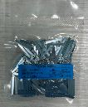 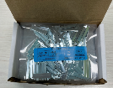 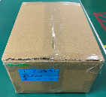

PIC2
PIC3
PIC4
PIC5
RoHS-Confrom/HF标签
外箱标签
PIC6
每箱数量对照表
控制点 | 1.数量要正确，尾数以实际为准；
密
未经许可严禁
拷贝与外传
受 A 控
分发号No:
安全防护

编制：高威 审核： 会签（品质： 制造： ） 批准：

版本 | 描述 |  |  |  |  | 日期
A/0 | initial relaease |  |  |  |  | 20250310
A/1 | 增加图号06662 |  |  |  |  | 20250625
A/2 | 更新图纸 |  |  |  |  | 20251210

